Handlingsplan
Desember 2016
1
2
3
4
5
HANDLINGSPLAN 2017
 |  |  | Hovedmål | Effektiv resultatoppnåelse og gode anskaffelsesprosesser
 |  |  | Delmål
 |  |  |  | Anskaffelser skal bidra til bedre behovsdekning og møte fremtidens behov | Anskaffelser skal bidra til effektiv tjenesteproduksjon gjennom bedre ressursutnyttelse | Anskaffelser skal gjennomføres raskere, enklere og digitalt | Anskaffelser skal bidra til markedsutvikling | Virksomheten skal vise samfunnsansvar i anskaffelsene
 |  |  | Resultatmål
 |  |  | Styringsparametere (KPI) |  |  |  |  |  |  |  |  |  |  | Tidslinje 2017 |  |  |  |  |  |  |  |  |  |  |  | Tidslinje
 | Tiltak |  | Aktiviteter |  |  |  |  |  | Prioritet | Ansvarlig | Frist | Ressurser | Status | J | F | M | A | M | J | J | A | S | O | N | D | 2018 | 2019 | 2020
Anskaffelser skal bidra til bedre behovsdekning og møte fremtidens behov | 1.1 | Utvikle strategisk anskaffelseskompetanse hos ledere og i innkjøpsavdelingen. | Beskriv aktivitetene dere skal gjøre for å gjennomføre tiltaket her eller i et eget ark 1.1 hvis det er mange eller omfattende aktiviteter. |  |  |  |  |  | Ingen prioritet |  |  | Ressurser ikke vurdert | Ingen status
 | 1.2 | Gjennomføre årlige behovskartlegginger av anskaffelser i avdelingene. Virksomhetens årlige anskaffelsesoversikt skal kunngjøres på virksomhetens nettside og Doffin. |  |  |  |  |  |  | Ingen prioritet |  |  | Ressurser ikke vurdert | Ingen status
 | 1.3 | Få god oversikt over fremtidige behov. Innovasjonspotensialet skal beskrives i avdelingens årlige anskaffelsesoversikt. |  |  |  |  |  |  | Ingen prioritet |  |  | Ressurser ikke vurdert | Ingen status
 | 1.4 | Innføre obligatorisk beslutningsdokument/strategiplan for anskaffelsen, i planleggingen av større anskaffelser. |  |  |  |  |  |  | Ingen prioritet |  |  | Ressurser ikke vurdert | Ingen status
 | 1.5 | Knytte innovasjon i anskaffelser til virksomhetens strategi for innovasjon og næringsutvikling. |  |  |  |  |  |  | Ingen prioritet |  |  | Ressurser ikke vurdert | Ingen status
 | 1.6 | Bruke Nasjonalt program for leverandørutvikling og Difi for å få økt kompetanse om gjennomføring av innovative offentlige anskaffelser. |  |  |  |  |  |  | Ingen prioritet |  |  | Ressurser ikke vurdert | Ingen status
 | 1.7 | Avdelingene skal benytte innovasjonsmetodikk, herunder leverandørdialog og prosedyrene konkurransepreget dialog og førkommersielle anskaffelser, der dette kan bidra til nødvendig nytekning og nyskapning. Innkjøpsavdelingen skal tilby prosessbistand til avdelinger som ønsker å prøve ut førkommersielle anskaffelser som virkemiddel til å fremme innovative løsninger. |  |  |  |  |  |  | Ingen prioritet |  |  | Ressurser ikke vurdert | Ingen status
 | 1.8 | Gjennomføre årlige leverandørkonferanser og markedskonferanser (plenumsmøter eller individuelt) på utvalgte anskaffelser. |  |  |  |  |  |  | Ingen prioritet |  |  | Ressurser ikke vurdert | Ingen status
 | 1.9 | Øke anvendelsen av ytelses- og funksjonskrav. |  |  |  |  |  |  | Ingen prioritet |  |  | Ressurser ikke vurdert | Ingen status
 | 1.10 | Avdelingene skal foreta konkrete vurderinger av mulighetene for å benytte seg av regionale innovasjons- og utviklingsmidler.
 | 1.11 | Virksomhetsleder skal sørge for en virksomhetskultur med forståelse for anskaffelsesarbeidets betydning for virksomhetens resultater og omdømme.
 | 1.12 | Sette av mer tid til å klarlegge behov før vi anskaffer.
 | 1.13 | Øke involvering av interessenter, både fagpersoner og brukere, i forberedelsen av store eller strategisk viktige anskaffelser.
 | 1.14 | Bruke relevante anskaffelser til å profilere virksomheten. |  |  |  |  |  |  | Ingen prioritet |  |  | Ressurser ikke vurdert | Ingen status
Anskaffelser skal bidra til effektiv tjenesteproduksjon gjennom bedre ressursutnyttelse | 2.1 | Sikre at datakvaliteten fra faktura- og økonomisystemet er høy og gir et godt grunnlag for analyse. |  |  |  |  |  |  | Ingen prioritet |  |  | Ressurser ikke vurdert | Ingen status
 | 2.2 | Forbedre avtalene som inngås. Innkjøpsavdelingen skal inngå og forvalte virksomhetens samkjøps- og rammeavtaler på grunnlag av årlig analyse av virksomhetens sammenfallende behov og økonomiske effekt. Tydeliggjøre leders ansvar for å bruke rammeavtalene og bruke disse korrekt ved innkjøp av varer og tjenester. Avdelingsleder skal sikre at bestiller- og attestasjonsrollen foretas av medarbeidere med nødvendig kompetanse, og ha interne rutiner som sikrer at rammeavtaler følges. |  |  |  |  |  |  | Ingen prioritet |  |  | Ressurser ikke vurdert | Ingen status
 | 2.3 | Innkjøpsavdelingen skal ta ut rapporter som gir tilstrekkelig informasjon for å kunne kontrollere og etterprøve bruken av midler på ulike avtaler og avtaleområder. |  |  |  |  |  |  | Ingen prioritet |  |  | Ressurser ikke vurdert | Ingen status
 | 2.4 | Utarbeide regelmessige forbruksanalyser på overordnet nivå og sikre god innsikt i leverandørmarkedet for utvalgte kategorier. |  |  |  |  |  |  | Ingen prioritet |  |  | Ressurser ikke vurdert | Ingen status
 | 2.5 | Gradvis etablere faste anskaffelsesteam med kompetanse på produkter/tjenester innenfor sitt fagområde. Potensiale for besparelser, modenhet og risiko legges til grunn for prioriteringen. |  |  |  |  |  |  | Ingen prioritet |  |  | Ressurser ikke vurdert | Ingen status
 | 2.6 | Etablere tettere samarbeid med andre virksomheter. |  |  |  |  |  |  | Ingen prioritet |  |  | Ressurser ikke vurdert | Ingen status
 | 2.7 | Etablere en felles modell for kontraktsoppfølging i virksomheten for å sikre at kontraktens intensjoner ivaretas. |  |  |  |  |  |  | Ingen prioritet |  |  | Ressurser ikke vurdert | Ingen status
 | 2.8 | Innkjøpsavdelingen skal kunne måle besparelser på sine avtaler og synliggjøre gevinstrealisering for gjennomførte anskaffelser. |  |  |  |  |  |  | Ingen prioritet |  |  | Ressurser ikke vurdert | Ingen status
Anskaffelser skal gjennomføres raskere, enklere og digitalt | 3.1 | Virksomheten skal anskaffe et elektronisk konkurransegjennomføringsverktøy (KGV). |  |  |  |  |  |  | Ingen prioritet |  |  | Ressurser ikke vurdert | Ingen status
 | 3.2 | Innkjøperne skal ha enkelt tilgjengelige og oppdaterte veiledere, maler og verktøy til bruk i virksomhetens anskaffelsesprosesser i KGV. |  |  |  |  |  |  | Ingen prioritet |  |  | Ressurser ikke vurdert | Ingen status
 | 3.3 | Innføre elektroniske verktøy for flere deler av anskaffelsesprosessen. |  |  |  |  |  |  | Ingen prioritet |  |  | Ressurser ikke vurdert | Ingen status
 | 3.4 | Utvikle og implementere bedre prosess for store/ viktige anskaffelser. |  |  |  |  |  |  | Ingen prioritet |  |  | Ressurser ikke vurdert | Ingen status
 | 3.5 | Sikre bedre samhandling mellom de ulike rollene i anskaffelsesprosessen.
 | 3.6 | Alle nyansatte skal få informasjon om gjennomføring av anskaffelser. |  |  |  |  |  |  | Ingen prioritet |  |  | Ressurser ikke vurdert | Ingen status
 | 3.7 | Innkjøpsavdelingen skal tilby differensierte og målrettede kompetansehevingstiltak rettet mot ulike roller og områder. |  |  |  |  |  |  | Ingen prioritet |  |  | Ressurser ikke vurdert | Ingen status
 | 3.8 | Innkjøpsavdelingen skal sørge for å bruke kompetansen på en måte som i størst mulig grad gagner virksomheten, og skal ved manglende kapasitet prioritere bistand i anskaffelsesprosesser der verdien overstiger nasjonal terskelverdi, eller som er av strategisk viktighet. |  |  |  |  |  |  | Ingen prioritet |  |  | Ressurser ikke vurdert | Ingen status
Anskaffelser skal bidra til markedsutvikling | 4.1 | Kunngjøre flere anskaffelser over X kr på Doffin. |  |  |  |  |  |  | Ingen prioritet |  |  | Ressurser ikke vurdert | Ingen status
 | 4.2 | Benytte standardkontrakter for å sikre gjennomtenkte og balanserte kontraktsvilkår som er kjent i leverandørmarkedet. |  |  |  |  |  |  | Ingen prioritet |  |  | Ressurser ikke vurdert | Ingen status
 | 4.3 | Innføre digitale løsninger for innlevering av tilbud (KGV). |  |  |  |  |  |  | Ingen prioritet |  |  | Ressurser ikke vurdert | Ingen status
 | 4.4 | Innkjøpsavdelingen skal etablere møteplasser for erfarings- og informasjonsutveksling mellom innkjøpere i virksomheten og mellom innkjøperne og leverandørmarkedet. |  |  |  |  |  |  | Ingen prioritet |  |  | Ressurser ikke vurdert | Ingen status
 | 4.5 | Invitere bortvalgte leverandører til et møte for å gjennomgå evalueringen av eget tilbud, motivere disse til forbedringer og til deltakelse ved neste aktuelle anskaffelsesprosess i utvalgte anskaffelsesprosesser. |  |  |  |  |  |  | Ingen prioritet |  |  | Ressurser ikke vurdert | Ingen status
Virksomheten skal vise samfunnsansvar i anskaffelsene | 5.1 | Etablere rutiner for å redusere skadelig miljøpåvirkning knyttet til anskaffelser og fremme klimavennlige løsninger (lovpålagt). |  |  |  |  |  |  | Ingen prioritet |  |  | Ressurser ikke vurdert | Ingen status
 | 5.2 | Etablere rutiner for å ivareta respekt for grunnleggende menneskerettigheter (lovpålagt). |  |  |  |  |  |  | Ingen prioritet |  |  | Ressurser ikke vurdert | Ingen status
 | 5.3 | Årlig vurdere risiko for brudd på grunnleggende menneskerettigheter og miljøbelastning ved kommende anskaffelser. |  |  |  |  |  |  | Ingen prioritet |  |  | Ressurser ikke vurdert | Ingen status
 | 5.4 | Utarbeide og implementere interne etiske retningslinjer for anskaffelsesarbeidet. |  |  |  |  |  |  | Ingen prioritet |  |  | Ressurser ikke vurdert | Ingen status
 | 5.5 | Etablere rutiner og årlig vurdere tiltak som forebygger muligheter for misligheter og korrupsjon knyttet til anskaffelser. |  |  |  |  |  |  | Ingen prioritet |  |  | Ressurser ikke vurdert | Ingen status

Veiledning
Aktiviteter | Vurdering av tiltaket for oppfyllelse av mål |  | Prioritet | Ansvarlig | Frist | Ressurser | Status | Tidslinje
Beskriv aktivitetene dere skal gjøre for å gjennomføre tiltaket her eller i et eget ark hvis det er mange eller omfattende aktiviteter. | Vurder hvor stor effekt tiltaket vil ha for oppfyllelse av mål. Bruk inndelingen nedenfor. |  | Vurder tiltakene ut fra hvilken effekt de vil ha og hvor kompleks implementeringen er (jf figuren over). Fokuser på de grønne (prioritet 1 og 2), dernest de gule (prioritet 3) og vurder om det i det hele tatt er hensiktsmessig å iverksette noen av de oransje. | Bestem hvem som er ansvarlig for gjennomføring av tiltaket. | Sett en frist for når tiltaket skal være gjennomført. | Vurder hvor mye ressurser tiltaket krever. Bruk inndelingen nedenfor. | Vurder hvilken status tiltaket har. Denne må oppdateres fortløpende. | Marker mnd/ år som det skal tiltaket skal arbeides med blå bakgrunn. Stå i den blå cellen nedenfor. Trykk på kopier i verktøylinjen ovenfor til høyre. Trykk på arkfanen "handlingsplan" og trykke på relevante mnd/ år celler.
 | Tiltaket vil ha stor effekt for oppfyllelse av mål | ● |  |  |  | Ressurser ikke vurdert | Ingen status
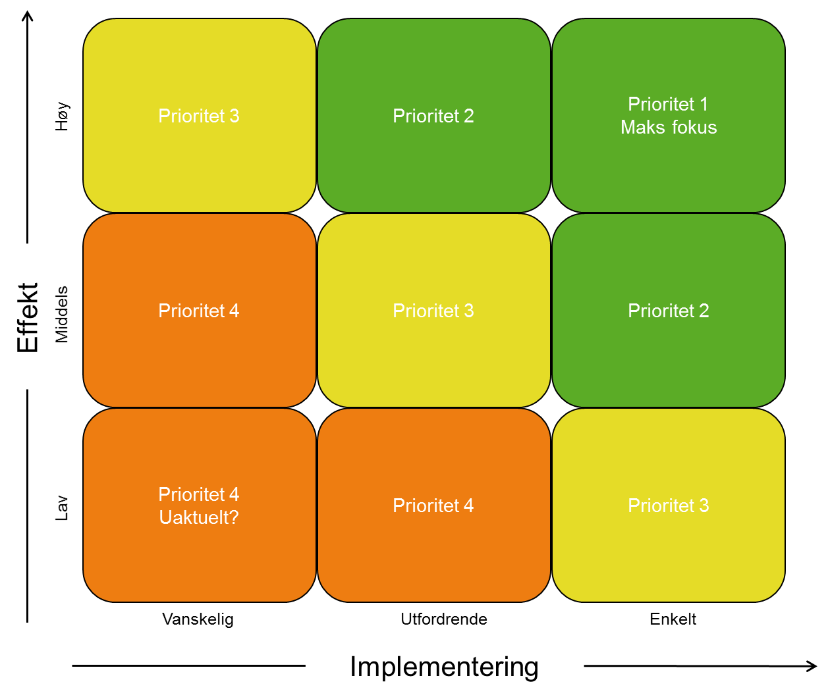
 | Tiltaket vil ha noe effekt for oppfyllelse av mål | ○ |  |  |  | Kun interne ressurser | Ikke påbegynt
 | Tiltaket vil ikke ha effekt i for oppfyllelse av mål | ─ |  |  |  | Ekstra ressurser tildelt i budsjett | Pågår
 |  |  |  |  |  | Ekstra ressurser ikke tildelt i budsjett | Gjennomført

 |  |  | Ingen prioritet
 |  |  | Prioritet 1
 |  |  | Prioritet 2
 |  |  | Prioritet 3
 |  |  | Prioritet 4

